Chi tiết địa chất
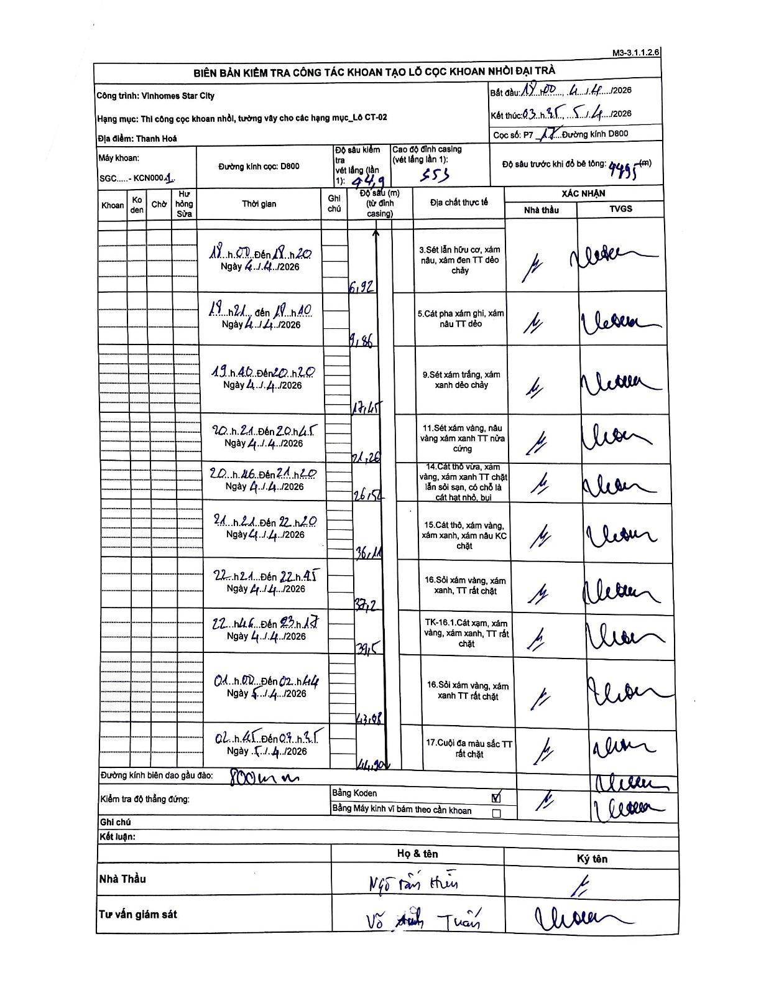
Dự án | Star City Thanh Hóa
Hạng mục | Thi công cọc khoan nhồi, tường vây cho các hạng mục_Lô CT-02
Tên bộ phận | Lô CT-02
Số hiệu cọc | P7-17
Tên Máy khoan | SGC-KCN0001
Đường kính | D800
Bắt đầu thi công | 18:00 04/04/2026
Kết thúc thi công | 03:35 05/04/2026

Địa chất TT | Đường kính | Mô tả lớp thiết kế | Từ (h) | Đến (h) | Cao độ từ | Cao độ đến | T.Gian (h) | Dài (m) | V (m/h) | Ghi chú
1 | D800 | Sét lẫn hữu cơ, xám nâu, xám đen TT dẻo chảy | 19:00 04/04/2026 | 19:20 04/04/2026 | -0.553 | -6.92 | 0.33 | 6.37 | 19.1
2 | D800 | Cát pha xám ghi, xám nâu TT dẻo | 19:21 04/04/2026 | 19:40 04/04/2026 | -6.92 | -9.86 | 0.32 | 2.94 | 9.28
3 | D800 | Sét xám trắng, xám xanh dẻo chảy | 19:40 04/04/2026 | 20:20 04/04/2026 | -9.86 | -17.45 | 0.67 | 7.59 | 11.38
4 | D800 | Sét xám vàng, nâu vàng xám xanh TT nửa cứng | 20:21 04/04/2026 | 20:45 04/04/2026 | -17.45 | -24.26 | 0.4 | 6.81 | 17.03
5 | D800 | Cát thô vừa, xám vàng, xám xanh TT chặt lẫn cát hạt nhỏ, bụi | 20:46 04/04/2026 | 21:20 04/04/2026 | -24.26 | -26.54 | 0.57 | 2.28 | 4.02
6 | D800 | Cát thô, xám vàng, xám xanh, xám nâu KC chặt | 21:21 04/04/2026 | 22:20 04/04/2026 | -26.54 | -36.14 | 0.98 | 9.6 | 9.76
7 | D800 | Sỏi xám vàng, xám xanh, TT rất chặt | 22:21 04/04/2026 | 22:45 04/04/2026 | -36.14 | -37.2 | 0.4 | 1.06 | 2.65
8 | D800 | TK-16.1.Cát xạm, xám vàng, xám xanh, TT rất chặt | 22:46 04/04/2026 | 23:17 04/04/2026 | -37.2 | -39.5 | 0.52 | 2.3 | 4.45
9 | D800 | Sỏi xám vàng, xám xanh TT rất chặt | 01:00 04/04/2026 | 02:14 04/04/2026 | -39.5 | -43.08 | 1.23 | 3.58 | 2.9
10 | D800 | Cuội đa màu sắc TT rất chặt | 02:45 04/04/2026 | 09:35 04/04/2026 | -43.08 | -44.9 | 6.83 | 1.82 | 0.27

ẢNH BIÊN BẢN GỐC

